Hoja1
Modelo de Transporte
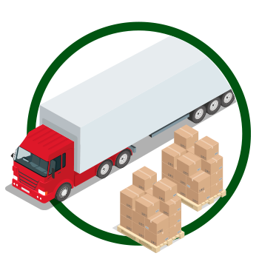

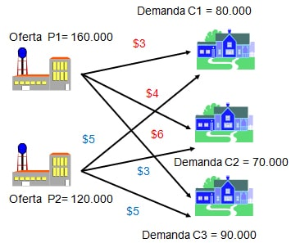
 |  | Clientes
 | Almacén | C1 | C2 | C3 | Oferta |  | Total de Producción (O) = |  | 280,000
 | A1 | $3 | $4 | $6 | 160,000 |  | Total de Demanda (D) = |  | 240,000
 | A2 | $5 | $3 | $5 | 120,000 |  | Diferencia (O-D) = |  | 40,000
 | Demanda | 80,000 | 70,000 | 90,000
 |  |  |  |  |  |  | FUNCIÓN OBJETIVO
 |  |  |  |  |  |  | Total Costo Mín (Z) = |  | $940,000
 | VARIABLES DE DECISIÓN
 |  | Clientes |  |  | RESTRICCIONES
 | Almacén | C1 | C2 | C3 | TOTAL | SIGNO | Oferta
 | A1 | $80,000 | $40,000 | $- | $120,000 | <= | 160,000 | Unidades Disponibles
 | A2 | $- | $30,000 | $90,000 | $120,000 | <= | 120,000
 | TOTAL | $80,000 | $70,000 | $90,000
RESTRICCIONES | SIGNO | = | = | =
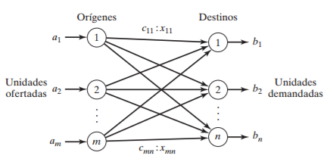
 | Demanda | 80,000 | 70,000 | 90,000
 |  | Unidades Requeridas

